p3a
Podíl uchazečů o zaměstnání na obyvatelstvu 15-64 (v %)
Kraj | 2019 |  |  |  |  |  |  |  |  |  |  |  | 2020 |  |  |  |  |  |  |  |  |  |  |  | průměr rok1)
 | 1 | 2 | 3 | 4 | 5 | 6 | 7 | 8 | 9 | 10 | 11 | 12 | 1 | 2 | 3 | 4 | 5 | 6 | 7 | 8 | 9 | 10 | 11 | 12 | 2019 | 2020 | rozdíl
Praha | 2.0 | 1.9 | 1.9 | 1.9 | 1.9 | 1.9 | 2.0 | 2.0 | 2.0 | 1.9 | 1.9 | 1.9 | 1.9 | 1.9 | 2.0 | 2.4 | 2.7 | 3.0 | 3.2 | 3.3 | 3.4 | 3.4 | 3.4 | 3.5 | 2.6 | 3.5 | 0.9
Středočeský kraj | 2.8 | 2.7 | 2.6 | 2.4 | 2.3 | 2.2 | 2.4 | 2.4 | 2.4 | 2.3 | 2.3 | 2.4 | 2.6 | 2.5 | 2.5 | 3.0 | 3.1 | 3.2 | 3.3 | 3.3 | 3.3 | 3.3 | 3.3 | 3.5 | 4.6 | 5.6 | 1.1
Jihočeský kraj | 2.8 | 2.7 | 2.3 | 2.0 | 1.8 | 1.7 | 1.9 | 1.9 | 1.9 | 1.8 | 1.9 | 2.3 | 2.7 | 2.6 | 2.4 | 2.9 | 2.9 | 2.8 | 2.9 | 2.8 | 2.7 | 2.7 | 2.8 | 3.2 | 4.9 | 5.6 | 0.7
Plzeňský kraj | 2.3 | 2.3 | 2.1 | 1.9 | 1.8 | 1.9 | 2.0 | 2.1 | 2.0 | 2.0 | 2.0 | 2.3 | 2.6 | 2.5 | 2.6 | 3.0 | 3.2 | 3.2 | 3.3 | 3.3 | 3.2 | 3.0 | 3.1 | 3.4 | 5.6 | 6.3 | 0.7
Karlovarský kraj | 3.2 | 3.2 | 3.0 | 2.9 | 2.7 | 2.6 | 2.6 | 2.5 | 2.5 | 2.5 | 2.5 | 2.7 | 3.0 | 3.0 | 3.1 | 4.3 | 4.9 | 5.1 | 5.3 | 5.2 | 5.0 | 5.0 | 5.1 | 5.4 | 7.7 | 8.5 | 0.8
Ústecký kraj | 4.7 | 4.7 | 4.6 | 4.3 | 4.0 | 3.8 | 3.9 | 3.8 | 3.8 | 3.7 | 3.6 | 3.9 | 4.3 | 4.3 | 4.3 | 4.7 | 5.0 | 5.2 | 5.4 | 5.4 | 5.4 | 5.2 | 5.2 | 5.5 | 8.9 | 9.8 | 0.9
Liberecký kraj | 3.3 | 3.3 | 3.1 | 2.9 | 2.8 | 2.7 | 2.8 | 2.8 | 2.7 | 2.7 | 2.7 | 2.9 | 3.1 | 3.1 | 3.1 | 3.5 | 3.8 | 3.9 | 4.1 | 4.0 | 3.9 | 3.8 | 3.8 | 4.1 | 7.3 | 8.0 | 0.7
Královéhradecký kraj | 2.5 | 2.4 | 2.3 | 2.1 | 1.9 | 1.9 | 2.1 | 2.1 | 2.1 | 2.1 | 2.1 | 2.4 | 2.6 | 2.5 | 2.5 | 2.8 | 2.9 | 2.9 | 3.0 | 3.0 | 2.9 | 2.8 | 2.9 | 3.1 | 5.1 | 5.7 | 0.6
Pardubický kraj | 2.5 | 2.4 | 2.1 | 1.8 | 1.7 | 1.7 | 1.9 | 1.9 | 1.9 | 1.8 | 1.8 | 2.2 | 2.4 | 2.4 | 2.3 | 2.5 | 2.6 | 2.6 | 2.7 | 2.7 | 2.6 | 2.5 | 2.6 | 2.9 | 6.1 | 6.9 | 0.8
Vysočina | 3.2 | 3.1 | 2.8 | 2.4 | 2.2 | 2.2 | 2.4 | 2.5 | 2.4 | 2.3 | 2.3 | 2.7 | 2.9 | 2.8 | 2.7 | 3.0 | 3.1 | 3.0 | 3.2 | 3.1 | 3.0 | 2.9 | 2.9 | 3.3 | 6.5 | 7.2 | 0.7
Jihomoravský kraj | 4.1 | 4.0 | 3.7 | 3.4 | 3.2 | 3.1 | 3.3 | 3.3 | 3.2 | 3.1 | 3.1 | 3.5 | 3.7 | 3.7 | 3.6 | 4.1 | 4.2 | 4.1 | 4.2 | 4.2 | 4.2 | 4.1 | 4.2 | 4.5 | 6.7 | 7.8 | 1.1
Olomoucký kraj | 3.5 | 3.4 | 3.1 | 2.7 | 2.6 | 2.5 | 2.6 | 2.6 | 2.6 | 2.5 | 2.5 | 2.9 | 3.2 | 3.2 | 3.1 | 3.5 | 3.5 | 3.5 | 3.7 | 3.7 | 3.6 | 3.6 | 3.7 | 4.1 | 7.3 | 8.4 | 1.1
Zlínský kraj | 2.8 | 2.7 | 2.4 | 2.1 | 2.1 | 2.0 | 2.2 | 2.2 | 2.2 | 2.1 | 2.1 | 2.4 | 2.6 | 2.5 | 2.5 | 2.9 | 2.9 | 2.9 | 3.0 | 3.0 | 2.9 | 2.9 | 2.9 | 3.2 | 6.7 | 7.7 | 1.0
Moravskoslezský kraj | 4.9 | 4.8 | 4.6 | 4.4 | 4.2 | 4.2 | 4.3 | 4.2 | 4.2 | 4.1 | 4.1 | 4.4 | 4.6 | 4.6 | 4.6 | 5.0 | 5.3 | 5.4 | 5.6 | 5.5 | 5.4 | 5.3 | 5.3 | 5.6 | 8.1 | 8.7 | 0.6
Celkem ČR | 3.3 | 3.2 | 3.0 | 2.7 | 2.6 | 2.6 | 2.7 | 2.7 | 2.7 | 2.6 | 2.6 | 2.9 | 3.1 | 3.0 | 3.0 | 3.4 | 3.6 | 3.7 | 3.8 | 3.8 | 3.8 | 3.7 | 3.8 | 4.0 | 6.1 | 7.0 | 0.9
1)počítáno z nezaokrouhlených hodnot

Počet uchazečů o zaměstnání (v tis.)
Kraj | 2019 |  |  |  |  |  |  |  |  |  |  |  | 2020 |  |  |  |  |  |  |  |  |  |  |  | průměr 1)
 | 1 | 2 | 3 | 4 | 5 | 6 | 7 | 8 | 9 | 10 | 11 | 12 | 1 | 2 | 3 | 4 | 5 | 6 | 7 | 8 | 9 | 10 | 11 | 12 | 2019 | 2020 | rozdíl
Praha | 18.9 | 18.6 | 18.3 | 17.9 | 17.8 | 17.8 | 18.9 | 19.1 | 18.5 | 18.0 | 17.7 | 18.0 | 18.4 | 18.4 | 18.8 | 22.4 | 25.4 | 27.4 | 29.6 | 30.6 | 31.1 | 31.3 | 31.5 | 32.1 | 18.3 | 25.8 | 7.5
Středočeský kraj | 26.5 | 26.2 | 24.7 | 22.9 | 22.1 | 21.9 | 23.1 | 23.3 | 23.1 | 22.4 | 22.1 | 23.6 | 24.9 | 24.6 | 24.6 | 28.2 | 29.6 | 30.2 | 31.4 | 31.2 | 31.4 | 31.0 | 31.4 | 33.1 | 23.6 | 28.9 | 5.4
Jihočeský kraj | 12.7 | 12.5 | 10.9 | 9.4 | 8.5 | 8.2 | 8.8 | 8.8 | 8.7 | 8.6 | 8.9 | 10.5 | 12.0 | 11.8 | 11.0 | 12.9 | 13.0 | 12.6 | 12.7 | 12.4 | 12.1 | 11.9 | 12.5 | 14.1 | 9.7 | 12.3 | 2.5
Plzeňský kraj | 9.8 | 9.6 | 9.0 | 8.4 | 8.1 | 8.2 | 8.8 | 9.0 | 8.7 | 8.6 | 8.7 | 9.8 | 10.8 | 10.7 | 10.8 | 12.3 | 13.1 | 13.2 | 13.6 | 13.5 | 13.2 | 12.6 | 12.6 | 13.7 | 8.9 | 12.3 | 3.5
Karlovarský kraj | 6.8 | 6.7 | 6.4 | 6.0 | 5.8 | 5.5 | 5.6 | 5.3 | 5.3 | 5.4 | 5.4 | 5.8 | 6.3 | 6.2 | 6.5 | 8.6 | 9.8 | 10.2 | 10.5 | 10.2 | 10.0 | 10.0 | 10.2 | 10.8 | 5.9 | 8.9 | 3.1
Ústecký kraj | 27.6 | 27.6 | 26.9 | 25.1 | 23.7 | 22.4 | 22.9 | 22.4 | 22.0 | 21.4 | 21.4 | 22.6 | 24.7 | 24.7 | 24.5 | 27.0 | 28.4 | 29.2 | 30.3 | 30.5 | 30.5 | 29.5 | 29.2 | 30.6 | 24.0 | 27.9 | 3.9
Liberecký kraj | 10.6 | 10.5 | 10.0 | 9.3 | 8.9 | 8.6 | 9.1 | 9.0 | 8.8 | 8.6 | 8.6 | 9.3 | 9.8 | 9.8 | 9.8 | 10.9 | 11.7 | 11.9 | 12.4 | 12.3 | 12.1 | 11.7 | 11.8 | 12.4 | 9.3 | 11.3 | 1.9
Královéhradecký kraj | 9.7 | 9.4 | 8.8 | 8.1 | 7.7 | 7.5 | 8.1 | 8.2 | 8.2 | 8.1 | 8.2 | 9.1 | 9.7 | 9.6 | 9.5 | 10.5 | 10.9 | 10.8 | 11.2 | 11.1 | 10.9 | 10.6 | 10.7 | 11.5 | 8.4 | 10.5 | 2.0
Pardubický kraj | 8.9 | 8.8 | 7.7 | 6.7 | 6.3 | 6.2 | 6.8 | 6.9 | 6.8 | 6.6 | 6.8 | 7.9 | 8.6 | 8.4 | 8.1 | 9.0 | 9.2 | 9.1 | 9.5 | 9.4 | 9.1 | 8.9 | 9.2 | 10.2 | 7.2 | 9.0 | 1.8
Vysočina | 11.3 | 10.9 | 9.8 | 8.6 | 8.1 | 8.1 | 8.7 | 8.9 | 8.6 | 8.2 | 8.3 | 9.6 | 10.2 | 10.0 | 9.7 | 10.6 | 10.8 | 10.6 | 11.0 | 10.9 | 10.5 | 10.1 | 10.2 | 11.4 | 9.1 | 10.4 | 1.3
Jihomoravský kraj | 33.8 | 33.2 | 31.2 | 28.7 | 27.1 | 26.2 | 27.6 | 27.6 | 27.0 | 26.2 | 26.5 | 29.1 | 31.0 | 30.6 | 30.1 | 33.4 | 34.1 | 33.5 | 34.4 | 34.5 | 34.2 | 33.9 | 34.6 | 36.9 | 28.8 | 33.1 | 4.3
Olomoucký kraj | 15.5 | 15.1 | 13.7 | 12.2 | 11.6 | 11.0 | 11.4 | 11.4 | 11.4 | 11.0 | 11.1 | 12.8 | 14.0 | 13.8 | 13.4 | 14.8 | 15.0 | 15.0 | 15.6 | 15.6 | 15.4 | 15.3 | 15.8 | 17.3 | 12.4 | 14.9 | 2.5
Zlínský kraj | 11.7 | 11.3 | 10.1 | 9.1 | 8.7 | 8.5 | 9.1 | 9.2 | 9.2 | 8.8 | 8.9 | 10.0 | 10.6 | 10.3 | 10.4 | 11.7 | 11.8 | 11.8 | 12.0 | 11.9 | 11.8 | 11.6 | 11.7 | 12.8 | 9.6 | 11.4 | 1.8
Moravskoslezský kraj | 41.5 | 40.9 | 39.5 | 37.4 | 36.3 | 35.4 | 36.1 | 35.8 | 35.6 | 34.8 | 34.8 | 37.3 | 38.9 | 38.6 | 38.6 | 41.7 | 43.2 | 44.2 | 45.4 | 45.0 | 44.7 | 43.4 | 43.2 | 45.2 | 37.2 | 42.3 | 5.1
Celkem ČR | 245.1 | 241.4 | 227.1 | 209.8 | 200.7 | 195.7 | 205.1 | 204.8 | 201.9 | 196.5 | 197.3 | 215.5 | 230.0 | 227.4 | 225.7 | 254.0 | 266.1 | 269.6 | 279.7 | 279.1 | 277.0 | 271.7 | 274.5 | 292.0 | 212.4 | 259.1 | 46.6
1)počítáno z nezaokrouhlených hodnot

Počet uchazečů o zaměstnání pobírající podporu v nezaměstnanosti (v tis.)
Kraj | 2019 |  |  |  |  |  |  |  |  |  |  |  | 2020 |  |  |  |  |  |  |  |  |  |  |  | průměr 1)
 | 1 | 2 | 3 | 4 | 5 | 6 | 7 | 8 | 9 | 10 | 11 | 12 | 1 | 2 | 3 | 4 | 5 | 6 | 7 | 8 | 9 | 10 | 11 | 12 | 2019 | 2020 | rozdíl
Praha | 6.8 | 6.8 | 6.5 | 6.5 | 6.6 | 6.6 | 7.5 | 7.7 | 7.1 | 6.9 | 6.8 | 6.7 | 6.9 | 6.8 | 6.8 | 8.7 | 10.2 | 10.5 | 11.2 | 11.2 | 10.3 | 10.7 | 10.7 | 10.6 | 6.9 | 9.4 | 2.5
Středočeský kraj | 10.9 | 10.7 | 9.5 | 8.5 | 8.4 | 8.5 | 9.6 | 9.8 | 9.1 | 8.8 | 8.9 | 9.7 | 10.8 | 10.4 | 9.8 | 11.4 | 11.9 | 11.6 | 12.2 | 11.6 | 10.7 | 10.8 | 11.0 | 11.7 | 9.4 | 11.1 | 1.7
Jihočeský kraj | 6.4 | 6.4 | 5.1 | 4.0 | 3.6 | 3.5 | 3.9 | 4.0 | 3.7 | 3.6 | 3.9 | 4.9 | 6.3 | 6.1 | 5.1 | 5.8 | 5.7 | 5.1 | 5.1 | 4.7 | 4.3 | 4.4 | 4.7 | 5.5 | 4.4 | 5.2 | 0.8
Plzeňský kraj | 4.6 | 4.5 | 3.9 | 3.5 | 3.4 | 3.4 | 3.9 | 4.1 | 3.6 | 3.5 | 3.7 | 4.2 | 4.8 | 4.8 | 4.6 | 5.1 | 5.4 | 5.2 | 5.4 | 5.0 | 4.7 | 4.5 | 4.6 | 5.0 | 3.8 | 4.9 | 1.1
Karlovarský kraj | 2.2 | 2.2 | 2.0 | 1.9 | 1.9 | 1.8 | 2.0 | 1.9 | 1.7 | 1.7 | 1.7 | 1.9 | 2.2 | 2.2 | 2.0 | 2.4 | 3.0 | 3.1 | 3.1 | 3.1 | 2.7 | 2.8 | 3.0 | 3.2 | 1.9 | 2.7 | 0.8
Ústecký kraj | 8.3 | 8.2 | 7.8 | 6.8 | 6.7 | 6.4 | 7.0 | 6.9 | 6.3 | 6.2 | 6.4 | 7.0 | 8.1 | 7.9 | 7.4 | 7.9 | 8.1 | 7.7 | 7.9 | 7.7 | 7.1 | 7.2 | 7.4 | 7.8 | 7.0 | 7.7 | 0.7
Liberecký kraj | 4.3 | 4.2 | 4.0 | 3.6 | 3.5 | 3.3 | 3.6 | 3.7 | 3.3 | 3.3 | 3.4 | 3.7 | 4.2 | 4.1 | 4.0 | 4.4 | 4.6 | 4.6 | 4.7 | 4.5 | 4.1 | 4.1 | 4.1 | 4.3 | 3.7 | 4.3 | 0.6
Královéhradecký kraj | 4.4 | 4.3 | 3.8 | 3.4 | 3.4 | 3.2 | 3.7 | 3.7 | 3.3 | 3.3 | 3.4 | 3.9 | 4.5 | 4.5 | 4.2 | 4.6 | 4.5 | 4.3 | 4.5 | 4.4 | 4.0 | 3.9 | 4.1 | 4.5 | 3.6 | 4.3 | 0.7
Pardubický kraj | 4.9 | 4.8 | 3.9 | 3.2 | 3.1 | 3.0 | 3.5 | 3.5 | 3.2 | 3.1 | 3.2 | 3.9 | 4.7 | 4.5 | 3.9 | 4.1 | 4.1 | 3.9 | 4.2 | 4.0 | 3.6 | 3.6 | 3.8 | 4.4 | 3.6 | 4.1 | 0.5
Vysočina | 5.5 | 5.3 | 4.4 | 3.5 | 3.4 | 3.4 | 3.9 | 3.9 | 3.5 | 3.4 | 3.5 | 4.5 | 5.2 | 4.9 | 4.5 | 4.9 | 4.9 | 4.6 | 4.8 | 4.5 | 4.0 | 3.9 | 4.1 | 5.0 | 4.0 | 4.6 | 0.6
Jihomoravský kraj | 13.1 | 12.7 | 11.2 | 9.5 | 8.9 | 8.5 | 9.6 | 9.7 | 8.9 | 8.7 | 9.2 | 10.9 | 12.5 | 12.1 | 11.0 | 12.4 | 12.3 | 11.3 | 11.5 | 11.0 | 10.0 | 10.3 | 10.9 | 12.2 | 10.1 | 11.4 | 1.3
Olomoucký kraj | 6.4 | 6.0 | 5.1 | 4.2 | 4.0 | 3.8 | 4.3 | 4.3 | 4.0 | 4.0 | 4.2 | 5.3 | 6.2 | 5.9 | 5.1 | 5.2 | 5.3 | 5.2 | 5.4 | 5.2 | 4.7 | 4.7 | 5.1 | 6.0 | 4.7 | 5.3 | 0.6
Zlínský kraj | 5.4 | 5.1 | 4.3 | 3.7 | 3.6 | 3.6 | 4.1 | 4.1 | 3.7 | 3.6 | 3.8 | 4.4 | 5.0 | 4.8 | 4.4 | 4.9 | 5.0 | 4.8 | 5.0 | 4.7 | 4.3 | 4.3 | 4.6 | 5.2 | 4.1 | 4.7 | 0.6
Moravskoslezský kraj | 12.2 | 11.8 | 10.8 | 9.5 | 9.3 | 9.1 | 10.0 | 10.1 | 9.3 | 9.1 | 9.3 | 10.6 | 11.9 | 11.5 | 10.2 | 11.0 | 11.8 | 11.7 | 12.3 | 11.8 | 11.0 | 10.8 | 10.9 | 12.0 | 10.1 | 11.3 | 1.2
Celkem ČR | 95.4 | 92.9 | 82.5 | 71.7 | 69.6 | 68.0 | 76.5 | 77.5 | 70.7 | 69.1 | 71.5 | 81.6 | 93.2 | 90.4 | 82.9 | 92.9 | 96.9 | 93.4 | 97.2 | 93.4 | 85.5 | 85.9 | 88.8 | 97.6 | 77.3 | 90.9 | 13.6
1)počítáno z nezaokrouhlených hodnot

Počet uchazečů o zaměstnání - ženy (v tis.)
Kraj | 2019 |  |  |  |  |  |  |  |  |  |  |  |  |  |  |  |  |  |  |  |  |  |  |  | průměr 1)
 | 1 | 2 | 3 | 4 | 5 | 6 | 7 | 8 | 9 | 10 | 11 | 12 | 1 | 2 | 3 | 4 | 5 | 6 | 7 | 8 | 9 | 10 | 11 | 12 | 2019 | 2020 | rozdíl
Praha | 9.9 | 9.6 | 9.4 | 9.2 | 9.2 | 9.3 | 10.2 | 10.4 | 9.9 | 9.6 | 9.3 | 9.4 | 9.6 | 9.4 | 9.7 | 11.4 | 12.8 | 13.8 | 15.1 | 15.7 | 15.9 | 16.0 | 16.1 | 16.5 | 9.6 | 13.2 | 3.6
Středočeský kraj | 13.9 | 13.7 | 13.2 | 12.6 | 12.2 | 12.2 | 13.3 | 13.4 | 12.9 | 12.3 | 12.1 | 12.5 | 12.7 | 12.5 | 12.7 | 14.5 | 15.2 | 15.6 | 16.6 | 16.5 | 16.4 | 16.4 | 16.6 | 17.2 | 12.9 | 15.0 | 2.2
Jihočeský kraj | 6.0 | 6.0 | 5.6 | 5.1 | 4.7 | 4.7 | 5.1 | 5.2 | 4.9 | 4.8 | 4.9 | 5.2 | 5.5 | 5.4 | 5.4 | 6.4 | 6.6 | 6.4 | 6.7 | 6.6 | 6.4 | 6.4 | 6.7 | 7.1 | 5.2 | 6.2 | 1.0
Plzeňský kraj | 4.8 | 4.7 | 4.6 | 4.5 | 4.5 | 4.6 | 5.0 | 5.2 | 4.9 | 4.7 | 4.8 | 5.0 | 5.2 | 5.1 | 5.4 | 6.2 | 6.6 | 6.6 | 6.9 | 7.0 | 6.8 | 6.5 | 6.6 | 6.9 | 4.8 | 6.2 | 1.5
Karlovarský kraj | 3.3 | 3.3 | 3.2 | 3.1 | 3.0 | 2.9 | 3.1 | 2.9 | 2.8 | 2.8 | 2.8 | 3.0 | 3.1 | 3.0 | 3.2 | 4.3 | 4.9 | 5.1 | 5.3 | 5.2 | 5.0 | 5.1 | 5.2 | 5.4 | 3.0 | 4.5 | 1.4
Ústecký kraj | 14.8 | 14.7 | 14.5 | 13.8 | 13.2 | 12.7 | 13.2 | 13.0 | 12.5 | 12.1 | 12.0 | 12.5 | 13.4 | 13.2 | 13.3 | 14.5 | 15.2 | 15.4 | 16.1 | 16.1 | 15.9 | 15.6 | 15.6 | 16.1 | 13.3 | 14.9 | 1.5
Liberecký kraj | 5.4 | 5.3 | 5.2 | 5.0 | 4.9 | 4.8 | 5.2 | 5.2 | 4.9 | 4.8 | 4.7 | 4.9 | 5.0 | 4.9 | 5.0 | 5.6 | 5.9 | 6.1 | 6.4 | 6.5 | 6.3 | 6.2 | 6.2 | 6.5 | 5.0 | 5.8 | 0.8
Královéhradecký kraj | 4.7 | 4.6 | 4.5 | 4.3 | 4.2 | 4.1 | 4.6 | 4.6 | 4.5 | 4.3 | 4.2 | 4.4 | 4.6 | 4.5 | 4.7 | 5.2 | 5.4 | 5.3 | 5.7 | 5.7 | 5.4 | 5.3 | 5.4 | 5.6 | 4.4 | 5.2 | 0.8
Pardubický kraj | 4.2 | 4.1 | 3.8 | 3.5 | 3.4 | 3.4 | 3.9 | 4.0 | 3.7 | 3.6 | 3.6 | 3.9 | 4.1 | 4.0 | 4.0 | 4.5 | 4.7 | 4.6 | 5.0 | 5.0 | 4.8 | 4.7 | 4.8 | 5.1 | 3.8 | 4.6 | 0.8
Vysočina | 5.3 | 5.2 | 5.0 | 4.6 | 4.4 | 4.5 | 5.0 | 5.1 | 4.7 | 4.5 | 4.5 | 4.6 | 4.7 | 4.7 | 4.8 | 5.4 | 5.6 | 5.5 | 5.8 | 5.8 | 5.5 | 5.4 | 5.5 | 5.7 | 4.8 | 5.3 | 0.5
Jihomoravský kraj | 16.8 | 16.4 | 15.8 | 15.0 | 14.4 | 14.1 | 15.2 | 15.2 | 14.5 | 14.0 | 14.0 | 14.6 | 15.0 | 14.7 | 14.9 | 16.7 | 17.2 | 17.0 | 17.7 | 17.7 | 17.3 | 17.3 | 17.7 | 18.4 | 15.1 | 16.6 | 1.6
Olomoucký kraj | 7.4 | 7.2 | 6.9 | 6.5 | 6.2 | 6.1 | 6.4 | 6.4 | 6.1 | 6.0 | 6.0 | 6.4 | 6.6 | 6.6 | 6.6 | 7.5 | 7.7 | 7.6 | 8.0 | 8.0 | 7.8 | 7.8 | 8.1 | 8.5 | 6.5 | 7.5 | 1.0
Zlínský kraj | 5.4 | 5.2 | 4.9 | 4.6 | 4.5 | 4.5 | 5.0 | 5.0 | 4.8 | 4.6 | 4.5 | 4.7 | 4.9 | 4.7 | 4.9 | 5.6 | 5.7 | 5.7 | 6.0 | 6.0 | 5.8 | 5.8 | 5.9 | 6.2 | 4.8 | 5.5 | 0.7
Moravskoslezský kraj | 19.5 | 19.2 | 18.9 | 18.4 | 18.0 | 17.7 | 18.5 | 18.4 | 17.9 | 17.4 | 17.1 | 17.7 | 18.0 | 17.7 | 18.0 | 19.7 | 20.6 | 20.9 | 21.8 | 21.7 | 21.4 | 20.9 | 20.9 | 21.2 | 18.3 | 20.1 | 1.8
Celkem ČR | 121.3 | 119.2 | 115.5 | 110.3 | 106.9 | 105.5 | 113.6 | 113.9 | 109.0 | 105.4 | 104.5 | 108.7 | 112.2 | 110.5 | 112.4 | 127.7 | 134.1 | 135.6 | 143.2 | 143.4 | 140.7 | 139.3 | 141.2 | 146.2 | 111.5 | 130.7 | 19.1
1)počítáno z nezaokrouhlených hodnot
Volná pracovní místa(v tis.)
Kraj | 2019 |  |  |  |  |  |  |  |  |  |  |  | 2020 |  |  |  |  |  |  |  |  |  |  |  | průměr 1)
 | 1 | 2 | 3 | 4 | 5 | 6 | 7 | 8 | 9 | 10 | 11 | 12 | 1 | 2 | 3 | 4 | 5 | 6 | 7 | 8 | 9 | 10 | 11 | 12 | 2019 | 2020 | rozdíl
Praha | 69.2 | 67.5 | 68.9 | 70.6 | 72.7 | 72.7 | 74.3 | 74.7 | 75.7 | 72.2 | 74.7 | 74.9 | 74.0 | 77.1 | 77.3 | 78.7 | 80.7 | 84.0 | 83.7 | 86.7 | 80.0 | 81.5 | 83.8 | 81.7 | 72.0 | 80.5 | 8.4
Středočeský kraj | 49.9 | 53.7 | 56.4 | 58.1 | 59.2 | 56.1 | 56.2 | 58.4 | 56.1 | 56.7 | 57.2 | 59.0 | 60.0 | 64.7 | 64.4 | 60.7 | 61.3 | 65.7 | 62.8 | 63.7 | 57.7 | 56.8 | 57.9 | 59.6 | 56.0 | 61.3 | 5.3
Jihočeský kraj | 18.1 | 18.8 | 18.5 | 19.2 | 19.7 | 19.4 | 19.5 | 20.4 | 20.6 | 20.4 | 20.0 | 19.4 | 19.9 | 19.7 | 18.3 | 17.8 | 18.0 | 18.4 | 17.9 | 18.5 | 17.9 | 17.5 | 18.3 | 18.6 | 19.4 | 18.4 | -1.0
Plzeňský kraj | 37.1 | 36.2 | 37.7 | 37.8 | 39.5 | 37.4 | 38.0 | 38.4 | 39.3 | 37.2 | 37.4 | 37.9 | 38.5 | 39.8 | 36.5 | 34.9 | 30.6 | 26.7 | 27.7 | 28.7 | 25.9 | 24.6 | 25.7 | 27.8 | 37.7 | 31.0 | -6.7
Karlovarský kraj | 8.3 | 8.1 | 8.0 | 8.0 | 8.3 | 8.1 | 7.9 | 7.9 | 7.5 | 7.3 | 7.4 | 7.1 | 6.6 | 6.3 | 6.0 | 5.6 | 5.4 | 5.0 | 5.2 | 5.4 | 5.3 | 4.6 | 4.6 | 4.4 | 7.9 | 5.5 | -2.4
Ústecký kraj | 15.7 | 15.8 | 16.0 | 16.2 | 16.2 | 16.6 | 16.9 | 16.7 | 16.8 | 16.3 | 15.2 | 15.7 | 14.8 | 15.7 | 15.9 | 15.4 | 15.2 | 15.9 | 16.1 | 16.1 | 15.0 | 14.4 | 14.4 | 13.9 | 16.2 | 15.3 | -0.8
Liberecký kraj | 11.1 | 10.9 | 11.3 | 11.7 | 11.8 | 11.8 | 11.8 | 11.7 | 11.5 | 11.8 | 11.6 | 11.9 | 11.6 | 11.3 | 10.7 | 10.2 | 10.4 | 9.6 | 9.7 | 10.4 | 10.5 | 10.0 | 10.3 | 10.1 | 11.5 | 10.5 | -1.1
Královéhradecký kraj | 12.7 | 13.0 | 13.3 | 13.4 | 13.8 | 14.1 | 14.2 | 14.5 | 14.6 | 14.4 | 14.5 | 14.7 | 14.7 | 14.6 | 13.8 | 12.7 | 13.0 | 12.3 | 11.8 | 11.6 | 11.7 | 11.9 | 11.7 | 11.6 | 13.9 | 12.7 | -1.1
Pardubický kraj | 32.9 | 32.3 | 31.9 | 27.5 | 26.5 | 26.1 | 26.2 | 26.8 | 24.3 | 23.5 | 23.9 | 24.6 | 24.8 | 25.2 | 25.1 | 23.8 | 24.3 | 25.4 | 26.8 | 26.3 | 21.1 | 19.4 | 20.3 | 20.6 | 27.7 | 23.7 | -3.9
Vysočina | 10.4 | 10.9 | 10.9 | 10.9 | 11.1 | 11.3 | 11.2 | 11.1 | 10.6 | 10.4 | 10.5 | 10.6 | 11.0 | 10.6 | 10.4 | 10.0 | 10.0 | 10.2 | 10.4 | 10.2 | 9.5 | 9.5 | 9.6 | 9.6 | 10.8 | 10.1 | -0.7
Jihomoravský kraj | 25.2 | 25.1 | 25.3 | 24.9 | 25.2 | 26.8 | 27.4 | 27.6 | 26.6 | 27.1 | 27.2 | 27.1 | 27.4 | 27.7 | 26.5 | 26.3 | 27.2 | 28.8 | 29.0 | 29.0 | 29.3 | 29.0 | 29.6 | 29.3 | 26.2 | 28.2 | 2.0
Olomoucký kraj | 11.1 | 10.8 | 10.7 | 10.5 | 10.7 | 10.9 | 10.7 | 10.7 | 10.2 | 10.3 | 10.3 | 9.7 | 9.7 | 10.0 | 9.7 | 8.8 | 8.4 | 7.8 | 7.8 | 8.0 | 7.9 | 7.7 | 7.5 | 7.1 | 10.6 | 8.5 | -2.1
Zlínský kraj | 12.5 | 12.6 | 13.2 | 13.6 | 14.2 | 13.4 | 14.1 | 13.9 | 14.0 | 13.1 | 12.1 | 12.1 | 12.2 | 12.7 | 12.7 | 12.7 | 11.6 | 10.9 | 11.5 | 11.4 | 10.7 | 10.2 | 10.5 | 10.8 | 13.2 | 11.6 | -1.7
Moravskoslezský kraj | 17.2 | 17.5 | 17.1 | 17.3 | 17.8 | 17.8 | 18.2 | 17.7 | 17.5 | 16.7 | 16.5 | 16.3 | 16.3 | 16.0 | 15.2 | 15.0 | 14.8 | 14.2 | 14.0 | 14.7 | 14.3 | 13.6 | 13.7 | 13.4 | 17.3 | 14.7 | -2.6
Celkem ČR | 331.5 | 333.1 | 339.3 | 339.9 | 346.6 | 342.5 | 346.6 | 350.6 | 345.4 | 337.5 | 338.7 | 341.0 | 341.4 | 351.6 | 342.3 | 332.7 | 331.1 | 334.9 | 334.3 | 340.8 | 316.7 | 310.7 | 318.0 | 318.6 | 340.3 | 332.0 | -8.3
1)počítáno z nezaokrouhlených hodnot
Meziroční rozdíly počtu uchazečů o zaměstnání
1 | -2363
2 | -16239
3 | -25062
4 | -26286
5 | -24823
6 | -21725
7 | -19700
8 | -19959
9 | -25366
10 | -24543
11 | -30236
12 | -53100
1 | -37774
2 | -25211
3 | -22582
4 | -16520
5 | -7857
6 | -4189
7 | 13
8 | 5158
9 | 18070
10 | 26144
11 | 32094
12 | 36860
1 | 51720
2 | 51998
3 | 62588
4 | 67906
5 | 65364
6 | 65887
7 | 65499
8 | 65038
9 | 63873
10 | 59919
11 | 56815
12 | 51522
1 | 43465
2 | 31707
3 | 20547
4 | 9680
5 | 2510
6 | -3294
7 | -9732
8 | -16506
9 | -27960
10 | -37043
11 | -47805
12 | -54919
1 | -73083
2 | -77273
...

p3c
Vývoj míry nezaměstnanosti v % v zemích EU v letech 2019 - 2020
 | 2019 01 | 2019 02 | 2019 03 | 2019 04 | 2019 05 | 2019 06 | 2019 07 | 2019 08 | 2019 09 | 2019 10 | 2019 11 | 2019 12 | 2020 01 | 2020 02 | 2020 03 | 2020 04 | 2020 05 | 2020 06 | 2020 07 | 2020 08 | 2020 09 | 2020 10 | 2020 11 | 2020 12
Czechia | 2.2 | 1.8 | 2.1 | 2.0 | 2.0 | 1.7 | 2.2 | 2.1 | 2.1 | 2.1 | 2.0 | 1.9 | 2.1 | 1.9 | 1.9 | 2.1 | 2.4 | 2.6 | 3.0 | 2.8 | 2.8 | 3.1 | 2.8 | 3.1
Poland | 4.1 | 4.0 | 3.7 | 3.4 | 3.2 | 3.1 | 3.1 | 3.1 | 3.1 | 2.9 | 2.8 | 2.9 | 3.2 | 3.2 | 3.1 | 3.1 | 3.1 | 3.2 | 3.3 | 3.3 | 3.3 | 3.3 | 3.2 | 3.2
Netherlands | 3.9 | 3.7 | 3.6 | 3.4 | 3.3 | 3.2 | 3.1 | 3.1 | 3.5 | 3.5 | 3.5 | 3.0 | 3.3 | 3.2 | 3.2 | 3.6 | 3.6 | 4.2 | 4.2 | 4.2 | 4.4 | 4.4 | 4.0 | 3.7
Germany | 3.4 | 3.2 | 3.5 | 3.2 | 3.0 | 3.0 | 3.1 | 3.2 | 3.0 | 3.0 | 3.1 | 3.1 | 3.3 | 3.4 | 3.8 | 4.3 | 4.4 | 4.5 | 4.4 | 4.5 | 4.4 | 4.4 | 4.4 | 4.4
Malta | 3.6 | 3.8 | 3.7 | 3.6 | 3.6 | 3.5 | 3.7 | 3.7 | 3.7 | 3.6 | 3.5 | 3.4 | 3.6 | 3.4 | 3.9 | 4.4 | 4.5 | 4.5 | 4.6 | 4.6 | 4.7 | 4.5 | 4.4 | 4.4
Slovenia | 5.0 | 4.9 | 4.6 | 4.2 | 4.1 | 4.3 | 4.8 | 4.9 | 4.6 | 4.2 | 3.8 | 4.0 | 4.5 | 4.6 | 4.6 | 5.1 | 5.2 | 5.2 | 5.2 | 5.3 | 4.9 | 4.7 | 4.6 | 4.8
Bulgaria | 5.1 | 5.1 | 4.8 | 4.5 | 4.2 | 3.9 | 3.7 | 3.6 | 3.6 | 3.9 | 4.2 | 4.3 | 4.5 | 4.4 | 4.8 | 6.2 | 6.1 | 5.4 | 5.0 | 4.7 | 4.7 | 4.9 | 4.9 | 4.9
Romania | 4.2 | 4.1 | 4.0 | 3.9 | 3.8 | 3.6 | 3.9 | 3.7 | 4.0 | 3.8 | 4.0 | 4.1 | 3.8 | 4.4 | 4.7 | 5.2 | 5.4 | 5.5 | 5.4 | 5.2 | 5.1 | 5.2 | 5.1 | 5.0
Belgium | 5.7 | 5.6 | 5.5 | 5.5 | 5.3 | 5.2 | 5.4 | 5.4 | 5.3 | 5.2 | 5.1 | 5.2 | 5.2 | 5.1 | 5.0 | 4.9 | 4.8 | 5.1 | 6.1 | 6.6 | 6.6 | 6.3 | 6.0 | 5.8
Denmark | 5.4 | 5.5 | 5.5 | 5.2 | 4.7 | 4.4 | 4.7 | 5.0 | 5.3 | 5.1 | 5.0 | 4.9 | 5.0 | 5.2 | 4.9 | 4.8 | 5.2 | 5.9 | 6.4 | 6.4 | 6.2 | 5.8 | 5.6 | 5.8
Austria | 4.8 | 5.2 | 4.9 | 4.8 | 4.5 | 4.1 | 4.5 | 4.6 | 4.2 | 4.4 | 3.8 | 4.3 | 4.3 | 4.9 | 4.9 | 5.1 | 5.7 | 6.2 | 5.9 | 5.6 | 5.6 | 5.1 | 5.0 | 5.9
Portugal | 6.9 | 6.8 | 6.7 | 6.6 | 6.3 | 6.2 | 6.1 | 6.2 | 6.5 | 6.5 | 6.8 | 7.0 | 7.1 | 6.8 | 6.4 | 6.3 | 5.6 | 6.9 | 7.5 | 7.9 | 7.8 | 7.5 | 7.2 | 6.7
Ireland | 4.8 | 4.7 | 4.8 | 5.1 | 5.5 | 5.6 | 5.6 | 5.4 | 4.7 | 4.5 | 4.4 | 4.6 | 4.6 | 4.6 | 4.8 | 4.6 | 5.0 | 5.7 | 6.9 | 7.3 | 7.2 | 6.9 | 6.9 | 7.0
Luxembourg | 5.5 | 5.7 | 5.7 | 5.6 | 5.4 | 5.4 | 5.7 | 5.6 | 5.4 | 5.5 | 5.6 | 6.0 | 6.0 | 6.1 | 6.6 | 7.3 | 7.3 | 7.2 | 7.1 | 6.7 | 6.5 | 6.5 | 6.6 | 7.1
Slovakia | 6.0 | 5.8 | 5.7 | 5.6 | 5.7 | 5.8 | 5.9 | 5.8 | 5.9 | 5.7 | 5.6 | 5.7 | 6.0 | 6.0 | 5.9 | 6.5 | 6.6 | 6.8 | 7.2 | 7.3 | 7.2 | 7.1 | 7.0 | 7.1
EU 27 | 7.3 | 7.3 | 7.1 | 6.9 | 6.6 | 6.4 | 6.5 | 6.4 | 6.5 | 6.6 | 6.6 | 6.5 | 6.8 | 6.8 | 6.6 | 6.6 | 6.8 | 7.1 | 7.6 | 7.7 | 7.6 | 7.6 | 7.4 | 7.4
Finland | 6.8 | 7.4 | 7.0 | 8.0 | 8.8 | 6.2 | 6.0 | 6.1 | 5.9 | 6.2 | 5.9 | 6.0 | 7.2 | 6.9 | 7.3 | 8.1 | 10.6 | 7.9 | 7.7 | 7.7 | 7.6 | 7.4 | 6.9 | 7.8
Croatia | 8.4 | 8.3 | 7.7 | 6.8 | 6.0 | 5.8 | 5.8 | 5.8 | 5.7 | 6.3 | 6.5 | 6.6 | 7.0 | 6.9 | 7.1 | 7.7 | 7.6 | 7.3 | 7.3 | 7.3 | 7.2 | 7.7 | 7.8 | 7.9
Cyprus | 8.9 | 9.0 | 8.5 | 6.8 | 6.1 | 6.6 | 7.4 | 7.1 | 5.8 | 5.1 | 7.0 | 7.0 | 7.5 | 7.3 | 7.1 | 6.8 | 6.6 | 7.0 | 7.9 | 8.6 | 8.2 | 8.2 | 8.2 | 8.0
Sweden | 6.5 | 7.3 | 7.7 | 6.8 | 7.1 | 7.2 | 6.9 | 6.9 | 6.0 | 6.0 | 6.8 | 6.0 | 7.5 | 8.2 | 7.1 | 8.2 | 9.0 | 9.8 | 8.9 | 8.8 | 8.3 | 7.8 | 7.7 | 8.2
Latvia | 7.0 | 6.9 | 6.8 | 6.5 | 6.3 | 6.3 | 6.3 | 6.1 | 5.8 | 5.6 | 5.8 | 6.6 | 7.2 | 7.3 | 7.7 | 8.4 | 8.6 | 8.6 | 8.7 | 8.4 | 8.0 | 7.7 | 7.9 | 8.3
France | 9.3 | 9.1 | 8.7 | 8.3 | 8.1 | 7.9 | 8.1 | 8.6 | 8.2 | 8.5 | 8.4 | 8.2 | 8.2 | 7.9 | 8.2 | 7.1 | 6.9 | 6.4 | 8.9 | 9.1 | 8.7 | 8.8 | 9.0 | 8.9
Italy | 11.3 | 11.3 | 10.5 | 10.4 | 9.7 | 9.2 | 9.4 | 8.2 | 9.8 | 10.0 | 10.0 | 9.8 | 10.4 | 10.1 | 7.4 | 6.4 | 7.8 | 9.2 | 10.4 | 9.4 | 10.2 | 10.4 | 8.6 | 9.1
Lithuania | 6.5 | 6.5 | 6.6 | 6.0 | 6.0 | 6.4 | 5.9 | 6.2 | 6.1 | 5.9 | 6.4 | 6.9 | 6.8 | 7.0 | 7.6 | 8.1 | 8.6 | 9.0 | 8.7 | 9.3 | 9.9 | 10.2 | 10.4 | 10.6
Spain | 14.7 | 14.8 | 14.7 | 14.3 | 14.0 | 13.8 | 13.8 | 14.0 | 13.9 | 13.9 | 13.8 | 13.6 | 14.2 | 14.1 | 15.0 | 15.3 | 15.2 | 15.5 | 15.9 | 16.4 | 16.4 | 16.2 | 16.1 | 16.1
Estonia | 4.3 | 4.7 | 4.1 | 5.0 | 5.1 | 4.7 | 4.2 | 3.9 | 4.2 | 4.0 | 4.1 | 4.5 | 4.9 | 5.0 | 5.0 | 6.2 | 7.1 | 8.0 | 7.6 | 7.7 | 7.9 | 7.9 | 7.4 | :
Greece | 19.7 | 19.9 | 18.1 | 18.1 | 16.9 | 15.8 | 16.7 | 16.5 | 15.9 | 16.3 | 17.3 | 16.8 | 17.0 | 16.8 | 16.3 | 15.8 | 16.9 | 17.3 | 15.6 | 16.8 | 16.1 | 15.8 | : | :
Hungary | 3.6 | 3.6 | 3.5 | 3.4 | 3.3 | 3.4 | 3.4 | 3.5 | 3.5 | 3.5 | 3.3 | 3.4 | 3.5 | 3.7 | 3.8 | 4.1 | 4.6 | 4.8 | 4.6 | 4.4 | 4.3 | 4.4 | 4.2 | :
United Kingdom | 3.8 | 3.8 | 3.7 | 3.6 | 3.8 | 3.8 | 4.0 | 4.0 | 3.9 | 3.8 | : | :
Zdroj: Eurostat 9. 2.2021, sezonně neočištěná data
Vývoj míry nezaměstnanosti (v %)

p3d
Mezinárodní srovnání ČR a EU28 (roční průměry)

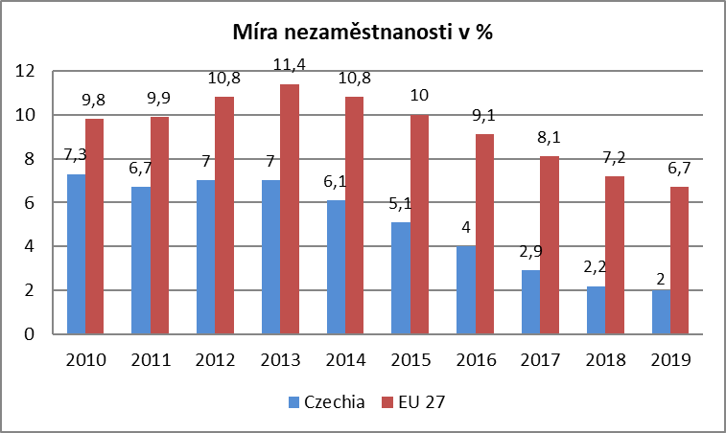
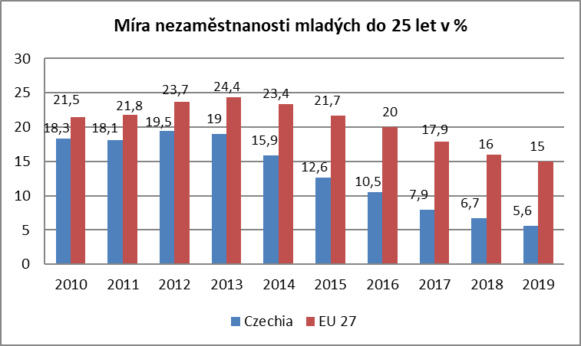

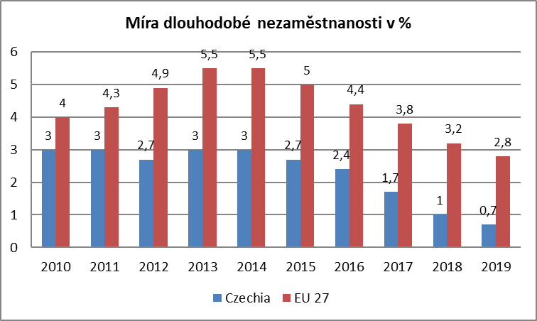
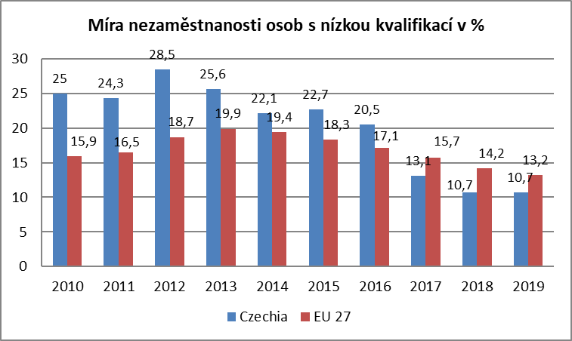

Zdroj: EUROSTAT

mapa1219
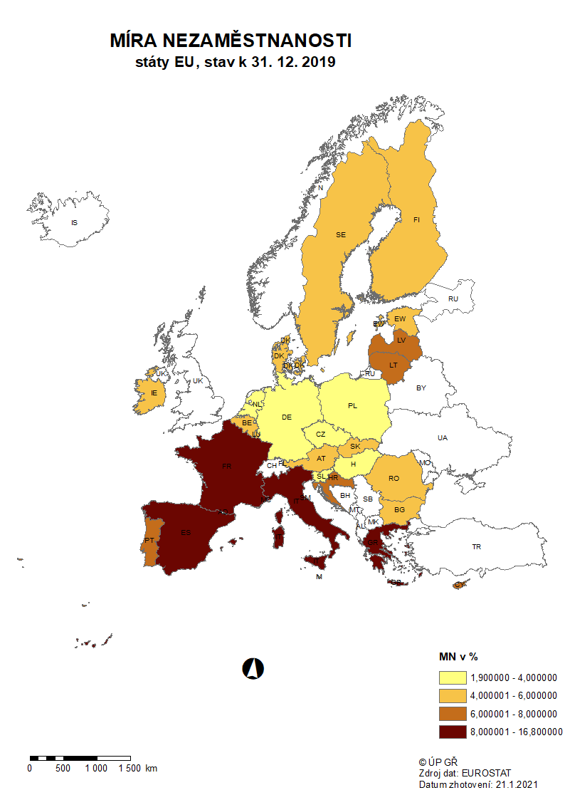

mapa1220
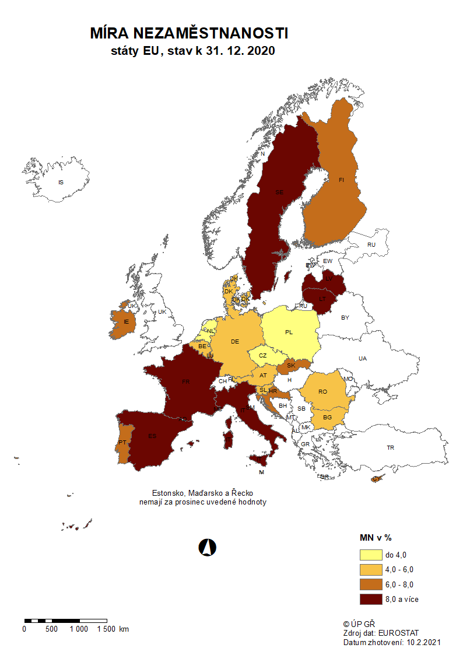

p3f
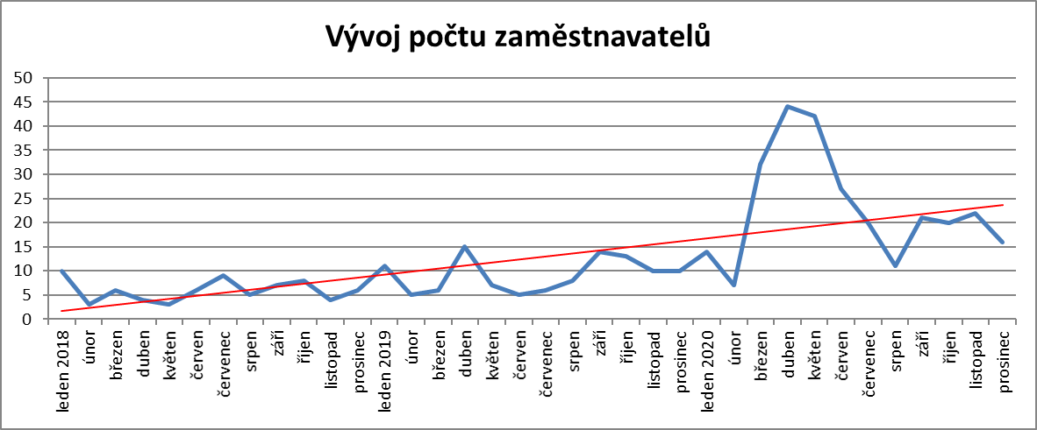
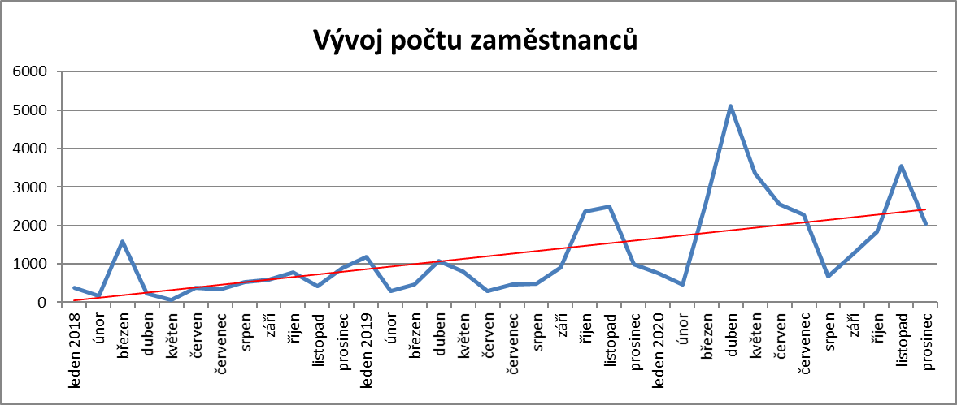
Hlášená hromadná propouštění v letech 2018-2020

p6b
Vývoj v oblasti aktivní politiky zaměstnanosti v roce 2020

m ě s í c | Veřejně prospěšné práce (VPP) 1) |  |  |  | Společensky účelná pracovní místa - zřízená u zaměstnavatele 1) |  |  |  | Společensky účelná pracovní místa - vyhrazená místa (SÚPM) 1) |  |  |  | SÚPM - Samostatná výděl. činnost (SVČ) 1) |  | Zřízení pracovního místa pro OZP - bez SVČ |  |  |  | Zřízení pracovního místa pro OZP - SVČ |  | Příspěvek na provoz prac.místa pro OZP a OZP-SVČ |  | Uznání zaměstnavatele na chráněném trhu práce |  | Příspěvek na zapracování 2) |  | Překlenovací příspěvek

 | vytvořená místa |  | umístění uchazeči |  | vytvořená místa |  | umístění uchazeči |  | vytvořená místa |  | umístění uchazeči |  | umístění uchazeči |  | vytvořená místa |  | umístění uchazeči |  | umístění uchazeči |  | zaměstnanci, SVČ |  | vymezená místa |  | zaměstnanci |  | osoby SVČ
 | stav | celkem | stav | celkem | stav | celkem | stav | celkem | stav | celkem | stav | celkem | stav | celkem | stav | celkem | stav | celkem | stav | celkem | stav | celkem | stav | celkem | stav | celkem | stav | celkem
 | na konci | od poč. | na konci | od poč. | na konci | od poč. | na konci | od poč. | na konci | od poč. | na konci | od poč. | na konci | od poč. | na konci | od poč. | na konci | od poč. | na konci | od poč. | na konci | od poč. | na konci | od poč. | na konci | od poč. | na konci | od poč.
 | sled.měs. | roku | sled.měs. | roku | sled.měs. | roku | sled.měs. | roku | sled.měs. | roku | sled.měs. | roku | sled.měs. | roku | sled.měs. | roku | sled.měs. | roku | sled.měs. | roku | sled.měs. | roku | sled.měs. | roku | sled.měs. | roku | sled.měs. | roku
1 | 3,883 | 80 | 3,052 | 26 | 44 | 0 | 13 | 0 | 30 | 3 | 28 | 3 | 399 | 5 | 1,070 | 0 | 782 | 31 | 19 | 0 | 100 | 8 | 3,835 | 26 | 0 | 0 | 2 | 0
2 | 2,250 | 335 | 1,683 | 156 | 43 | 0 | 12 | 0 | 14 | 10 | 8 | 5 | 379 | 22 | 987 | 24 | 753 | 87 | 18 | 0 | 171 | 82 | 3,867 | 66 | 0 | 0 | 2 | 0
3 | 2,547 | 854 | 1,703 | 415 | 40 | 0 | 8 | 0 | 25 | 22 | 16 | 14 | 385 | 42 | 968 | 28 | 736 | 109 | 19 | 1 | 182 | 97 | 3,882 | 95 | 0 | 0 | 2 | 0
4 | 3,027 | 1,642 | 2,144 | 1,101 | 40 | 0 | 8 | 0 | 32 | 31 | 21 | 21 | 378 | 56 | 896 | 28 | 681 | 129 | 18 | 1 | 181 | 98 | 3,915 | 138 | 0 | 0 | 1 | 0
5 | 3,245 | 2,156 | 2,631 | 1,894 | 40 | 0 | 8 | 0 | 41 | 41 | 30 | 30 | 373 | 70 | 866 | 35 | 660 | 143 | 17 | 2 | 182 | 102 | 3,929 | 160 | 0 | 0 | 0 | 0
6 | 3,745 | 2,828 | 2,883 | 2,325 | 40 | 0 | 8 | 0 | 43 | 51 | 33 | 41 | 378 | 87 | 833 | 38 | 637 | 153 | 17 | 2 | 184 | 106 | 3,962 | 201 | 0 | 0 | 0 | 0
7 | 3,866 | 3,311 | 3,258 | 3,058 | 40 | 0 | 8 | 0 | 57 | 70 | 44 | 57 | 381 | 112 | 781 | 69 | 576 | 184 | 15 | 2 | 184 | 110 | 3,982 | 230 | 0 | 0 | 0 | 0
8 | 4,000 | 3,601 | 3,414 | 3,466 | 40 | 0 | 8 | 0 | 75 | 95 | 58 | 77 | 388 | 138 | 771 | 91 | 561 | 196 | 15 | 2 | 183 | 115 | 4,012 | 268 | 0 | 0 | 1 | 1
9 | 4,011 | 3,792 | 3,508 | 3,813 | 43 | 3 | 8 | 0 | 105 | 138 | 86 | 118 | 389 | 171 | 724 | 97 | 537 | 226 | 16 | 3 | 178 | 118 | 4,032 | 304 | 0 | 0 | 4 | 4
10 | 3,868 | 3,879 | 3,335 | 4,026 | 42 | 3 | 10 | 3 | 117 | 162 | 103 | 145 | 396 | 209 | 693 | 113 | 523 | 267 | 16 | 3 | 180 | 121 | 4,054 | 331 | 0 | 0 | 5 | 5
11 | 3,531 | 3,920 | 3,039 | 4,117 | 42 | 3 | 10 | 3 | 119 | 176 | 113 | 167 | 391 | 248 | 675 | 135 | 504 | 292 | 15 | 4 | 192 | 134 | 4,073 | 366 | 0 | 0 | 4 | 5
12 | 2,380 | 3,946 | 1,877 | 4,162 | 42 | 3 | 10 | 3 | 102 | 189 | 92 | 177 | 364 | 274 | 664 | 161 | 488 | 313 | 15 | 5 | 210 | 155 | 4,083 | 410 | 0 | 0 | 3 | 5

Počet osob podpořených v rámci APZ v roce 2020
VPP | 4,162
SÚPM zřízená | 3
SÚPM vyhrazená | 177
SÚPM - SVČ | 274
CHPM zřízená | 313
CHPM - SVČ | 5
Příspěvek na provoz CHPM a CHPM SVČ | 155
CHPM vymezená + SVČ | 410
Příspěvek na zapracování | 0
Překlenovací příspěvek | 5
Projekty ESF - OP LZZ - VPP | 3,876
Projekty ESF - OP LZZ - SÚPM | 2,780
Příspěvek na dojížďku a příspěvek na přestěhování | 484
Odborná praxe do 30ti let | 665
Rekvalifikace | 3,196
Zvolená rekvalifikace | 4,215
Poradenství | 801
Vytvořená pracovní místa (NIP) | 111
m ě s í c | Projekty ESF - OPZ - VPP |  | Projekty ESF - OPZ - SÚPM |  | Příspěvek na dojížďku |  | Odborná praxe pro mladé do 30 let 2) |  | Rekvalifikace 2) |  | Zvolená rekvalifikace 2) |  | Poradenství |  | Vytvořená pracovní místa 2)

 | umístění uchazeči |  | umístění uchazeči |  | podpoření uchazeči |  | umístění uchazeči |  | uchazeči |  | uchazeči |  | uchazeči |  | vytvořená místa |  | Počet podpořených osob
 | stav | celkem | stav | celkem | stav | celkem | stav | celkem | stav | celkem | stav | celkem | stav | celkem | stav | celkem | stav | celkem
 | na konci | od poč. | na konci | od poč. | na konci | od poč. | na konci | od poč. | na konci | od poč. | na konci | od poč. | na konci | od poč. | na konci | od poč. | na konci | od poč.
 | sled.měs. | roku | sled.měs. | roku | sled.měs. | roku | sled.měs. | roku | sled.měs. | roku | sled.měs. | roku | sled.měs. | roku | sled.měs. | roku | sled.měs. | roku
1 | 571 | 118 | 2,158 | 234 | 217 | 33 | 509 | 72 | 266 | 215 | 356 | 357 | 8 | 21 | 0 | 0 | 0 | 0
2 | 669 | 257 | 2,236 | 448 | 158 | 87 | 522 | 128 | 375 | 636 | 487 | 787 | 12 | 185 | 0 | 0 | 0 | 0
3 | 1,111 | 727 | 2,227 | 665 | 183 | 143 | 527 | 188 | 5 | 930 | 490 | 1,179 | 8 | 314 | 0 | 0 | 0 | 0
4 | 2,006 | 1,667 | 2,119 | 832 | 184 | 173 | 495 | 231 | 1 | 951 | 216 | 1,274 | 0 | 383 | 0 | 0 | 0 | 0
5 | 2,730 | 2,444 | 2,003 | 1,025 | 174 | 203 | 472 | 283 | 95 | 1,055 | 230 | 1,419 | 0 | 390 | 0 | 0 | 0 | 0
6 | 3,064 | 2,864 | 1,935 | 1,221 | 166 | 231 | 466 | 329 | 275 | 1,518 | 339 | 1,803 | 7 | 420 | 0 | 0 | 0 | 0
7 | 3,251 | 3,169 | 1,892 | 1,404 | 183 | 279 | 475 | 371 | 168 | 1,732 | 320 | 2,207 | 0 | 484 | 0 | 0 | 0 | 0
8 | 3,343 | 3,347 | 2,016 | 1,736 | 191 | 320 | 487 | 414 | 146 | 1,918 | 281 | 2,510 | 7 | 556 | 0 | 0 | 0 | 0
9 | 3,377 | 3,536 | 2,021 | 1,991 | 186 | 359 | 519 | 485 | 686 | 2,737 | 510 | 3,065 | 16 | 694 | 0 | 0 | 0 | 0
10 | 3,263 | 3,681 | 2,076 | 2,281 | 201 | 410 | 523 | 551 | 25 | 3,040 | 583 | 3,570 | 0 | 794 | 0 | 0 | 0 | 0
11 | 2,920 | 3,798 | 2,076 | 2,526 | 201 | 445 | 527 | 606 | 18 | 3,052 | 369 | 3,802 | 0 | 800 | 0 | 0 | 0 | 0
12 | 2,430 | 3,876 | 2,080 | 2,780 | 204 | 484 | 537 | 665 | 47 | 3,196 | 301 | 4,215 | 0 | 801 | 144 | 144 | 111 | 111

1) bez ESF
2) vč. ESF

 | VPP | 4,162
 | SÚPM zřízená | 3
 | SÚPM vyhrazená | 177
 | SÚPM - SVČ | 274
 | CHPM zřízená | 313
 | CHPM - SVČ | 5
 | Příspěvek na provoz CHPM a CHPM SVČ | 155
 | CHPM vymezená + SVČ | 410
 | Příspěvek na zapracování | 0
 | Překlenovací příspěvek | 5
 | Projekty ESF - OP LZZ - VPP | 3,876
 | Projekty ESF - OP LZZ - SÚPM | 2,780
 | Příspěvek na dojížďku a příspěvek na přestěhování | 484
 | Odborná praxe do 30ti let | 665
 | Rekvalifikace | 3,196
 | Zvolená rekvalifikace | 4,215
 | Poradenství | 801
 | Vytvořená pracovní místa (NIP) | 111

 | 9590 | 1260
 | 9590 | 1260
 | 9590 | 1260
 | 28770 | 3780
 | 32550 | 27050

